Julio-Septiembre 2023

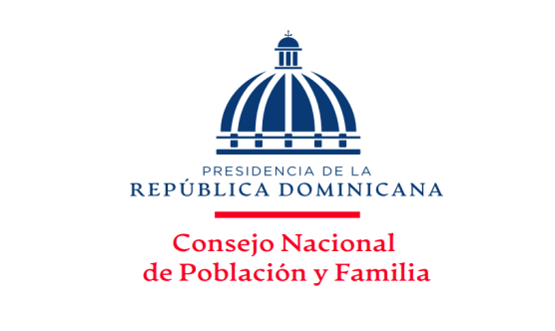
MINISTERIO DE SALUD PÚBLICA
Consejo Nacional de Población y Familia
Capacitaciones y Jornadas por solicitudes atendidas, ejecutadas y temas impartidos,
según los Productos, correspondientes al Trimestre Julio-Septiembre, Año 2023
 |  |  | Fecha: 15/09/2023
PRODUCTOS | SOLICITUDES ACEPTADAS | TIPOLOGIA | UNIDAD DE MEDIDA | SOLICITUDES NO ACEPTADAS | SOLICITUDES ANULADAS | SOLICITUDES ATENDIDAS | RESPUESTAS ENTREGADAS | TOTAL DE TEMAS IMPARTIDOS | %
7329 - Personas capacitadas y sensibilizadas en provincias en condiciones de pobreza sobre prevención y orientación en salud sexual reproductiva. | 6 | Capital Humano | Porcentaje de personas capacitadas | - |  | 6 | 6 | 6 | 50.00%
7330 - Hombres y Mujeres sensibilizados mediante jornadas de capacitacion para contribuir con la disminucion de la violencia intrafamiliar,equidad e igualdad de género. | 4 | Capital Humano | Números de jornadas realizadas | - | - | 4 | 4 | 4 | 33.33%
7331 - Personas reciben talleres de capacitación para promover los valores mediante orientación y Educación. | 2 | Capital Humano | Porcentaje de personas capacitadas | - |  | 2 | 2 | 2 | 16.67%
TOTAL DE CAPACITACIONES | 12 | N/A | N/A | 0 | 0 | 12 | 12 | 12 | 100.00%

___________________________________
Elaborado por:
Licda. Altagracia Díaz Piña
Encargada División Salud Sexual y Reproductiva

RESUMEN
TOTAL DE SOLICITUDES RECIBIDAS | 12
 |  |  |  | Elaborado por:
TOTAL DE RESPUESTAS ENTREGADAS | 12 |  |  | Licda. Altagracia Milagros Díaz Piña
 |  |  |  | Encargada Interina División de Salud
PRODUCCIÓN TOTAL | 24 | Capacitaciones |  | Sexual y Reproductiva
PORCENTAJE DE SOLICITUDES RECIBIDAS Y EJECUTADAS
CANTIDAD DE SOLICITUDES RECIBIDAS Y ENTREGADAS
 | SOLICITUDES
7329.- Salud Sexual y Reproductiva | 6
7330.- Violencia Intrafamiliar y de Género | 4
7331.- Valores en la Familia | 2

 |  |  |  |  |  |  |  |  |  | PRODUCTOS | SOLICITUDES
 |  |  |  |  |  |  |  |  |  | 7329.- Salud Sexual y Reproductiva | 6 | 50
 |  |  |  |  |  |  |  |  |  | 7330.- Violencia Intrafamiliar y de Género | 4 | 33
 |  |  |  |  |  |  |  |  |  | 7331.- Valores en la Familia | 2 | 17
 |  |  |  |  |  |  |  |  |  |  |  | 0
 |  |  |  |  |  |  |  |  |  |  | 12 | 100

 |  |  |  |  |  |  |  |  |  |  | PRODUCTOS | SOLICITUDES
 |  |  |  |  |  |  |  |  |  |  | 7329.- Salud Sexual y Reproductiva | 50%
 |  |  |  |  |  |  |  |  |  |  | 7330.- Violencia Intrafamiliar y de Género | 33%
 |  |  |  |  |  |  |  |  |  |  | 7331.- Valores en la Familia | 17%

